CAL ISE
Intégration CAL ISE
Intégration CAL ISE
RESET
 | Date
 | Heure
 | FEM SI
 | FEM S1
 | FEM S2
 | FEM S3
 | PENTE
 | C° SI
 | C° S3
 | COMP
 | Instr
Cobas 8000 et cobas PRO :
Sans ALARMES

Utilisation

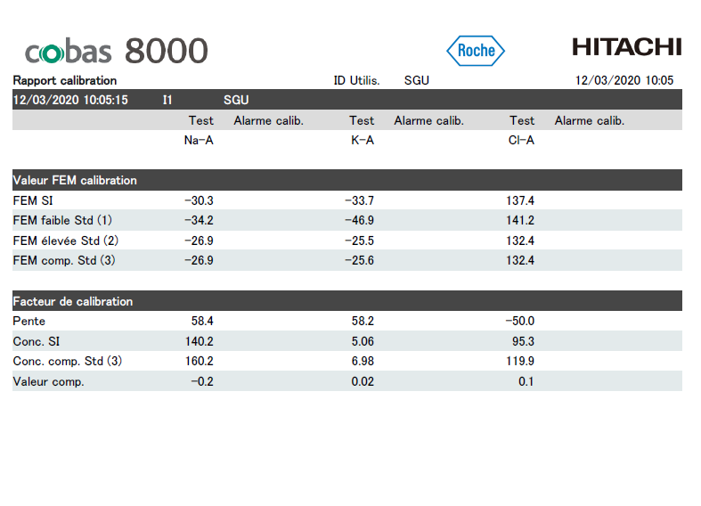

Ouvrir le rapport de cal (pdf)

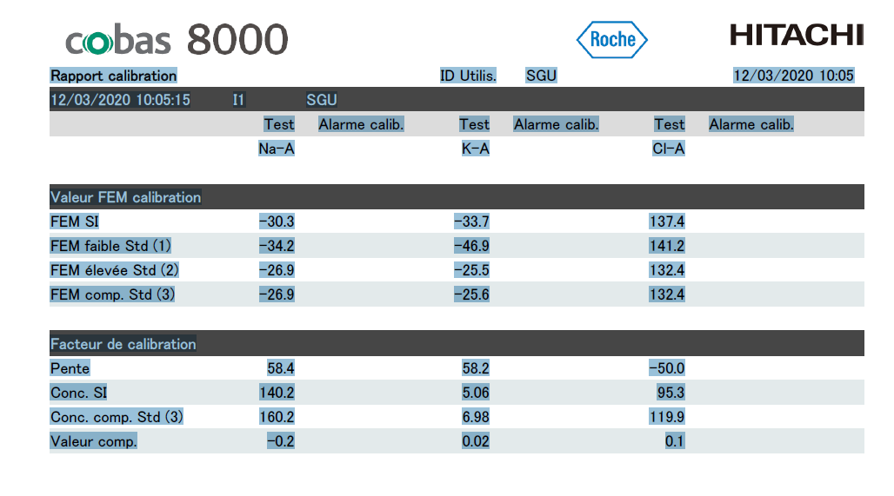

faire Ctrl + A puis Ctrl + C

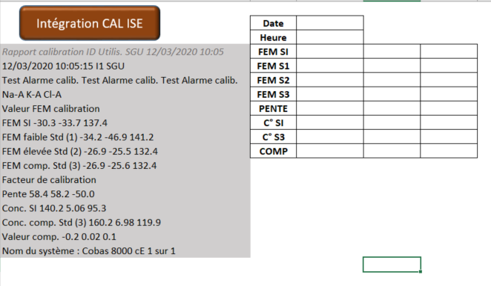

Dans le classeur Excel ISE Vx.xlsm, dans l'onglet CAL ISE, se positioner sur la case A4
Faire Ctrl + V

Cliquer sur le bouton "Intégration CAL ISE"

Un fichier de l'analyse de la CAL se crée à la racine du dossier où se trouve le fichier MACRO

Indicateur
 |  | Pente Na
 | 23.4 | 10
 | 0.2 | 5
 | 66.4 | 18
 |  | 12
 |  | 45
 |  | Pente K
 | 24 | 10
 | 0.2 | 5
 | 65.8 | 18
 |  | 12
 |  | 45
 |  | Pente Cl
 | 25 | 12
 | 0.2 | 28
 | 84.8 | 5
 |  | 10
 |  | 55
17-Jan-20 | NA | K | CL
9:14:38
PENTE

 |  | FEM SI Na
 | -39.3 | 20
 | 0.2 | 20
 | 159.1 | 20
 |  | 60
 |  | FEM SI K
 | -40.1 | 20
 | 0.2 | 30
 | 179.9 | 20
 |  | 70
 |  | FEM SI Cl
 | 41.1 | 20
 | 0.2 | 30
 | 98.7 | 20
 |  | 70
FEM Std Int
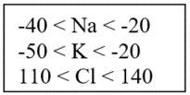

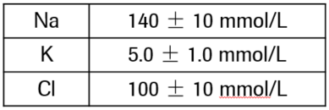
 |  | C° SI Na
 | 31.3 | 20
 | 0.2 | 20
 | 88.5 | 20
 |  | 60
 |  | C° SI K
 | 3.07 | 2
 | 0.02 | 2
 | 8.91 | 2
 |  | 6
 |  | C° SI Cl
 | 26.2 | 20
 | 0.2 | 20
 | 93.6 | 20
 |  | 60
Conc° Std Int

 |  | compensation
 | 2.5 | 1
 | 0.02 | 1
 | 9.48 | 2
 |  | 1
 |  | 1
 |  | 6
 |  | Compensation K
 | 0.3 | 0.1
 | 0.002 | 0.1
 | 0.898 | 0.2
 |  | 0.1
 |  | 0.1
 |  | 0.6
 |  | Compensation Cl
 | 2.6 | 1
 | 0.02 | 1
 | 9.38 | 2
 |  | 1
 |  | 1
 |  | 6
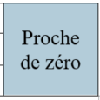
COMP

 |  | diff S2 S3
 | 0 | 0.4
 | 0.007 | 0.7
 | 3.603 | 0.7
 |  | 1.8
 |  | dif S2 S3
 | 0.31446540881 | 0.3
 | 0.007 | 0.6
 | 3.1038234363 | 0.6
 |  | 1.6
 |  | Diff S2 S3
 | 0.079176563737 | 1.3
 | 0.03 | 2.5
 | 12.6 | 2.5
 |  | 6.3
Tolérance
1
Diff % S2/S3

 |  | femS2-femS1
 | 4.8 | 2.0
 | 0.1 | 2.0
 | 7.1 | 2.0
 |  | 6.0
 |  | femS2-femS1
 | 3.3 | 2.0
 | 0.1 | 2.0
 | 8.6 | 2.0
 |  | 6.0
 |  | femS2-femS1
 | 5.7 | 3.0
 | 0.1 | 3.0
 | 12.2 | 3.0
 |  | 9.0
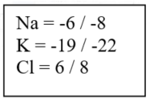
FEM S2 - FEM S1

